Test 1
Identification du test | Chargement du fichier
Contexte d’exécution | Exécution du programme jusqu'a l'execution de la procdure: chargerGrille
Étapes de test à effectuer | Entrer le nom du fichier
Numéro du cas | Données de test | Résultats attendus | Résultats obtenus | Résultat du test (réussi ou non).
Cas 1 | Grille1.sud | La grille se charge | 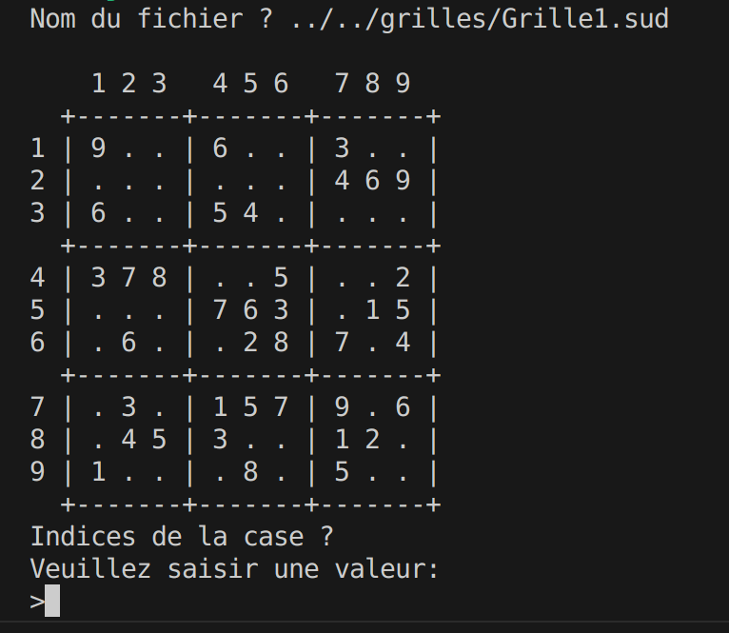 | OUI
Cas 2 | 87 | ERREUR sur le fichier 87 |  | OUI
Cas 3 | grille.txt | ERREUR sur le fichier grille.txt |  | OUI
Cas 4 | g | ERREUR sur le fichier g |  | OUI
Cas 5 | Aucune entrée | ERREUR sur le fichier "" | 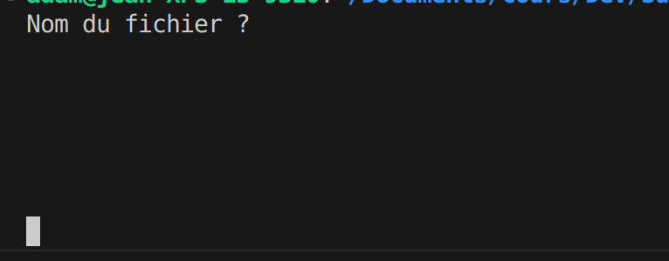 | NON

Test 2
Identification du test | Affichage de la grille
Contexte d’exécution | Exécution du programme jusqu'a la procédure: afficherGrille
Étapes de test à effectuer | Grille au format GrilleX.sud
Numéro du cas | Données de test | Résultats attendus | Résultats obtenus | Résultat du test (réussi ou non).
Cas 1 | Fichier correct | Affichage de la grille | 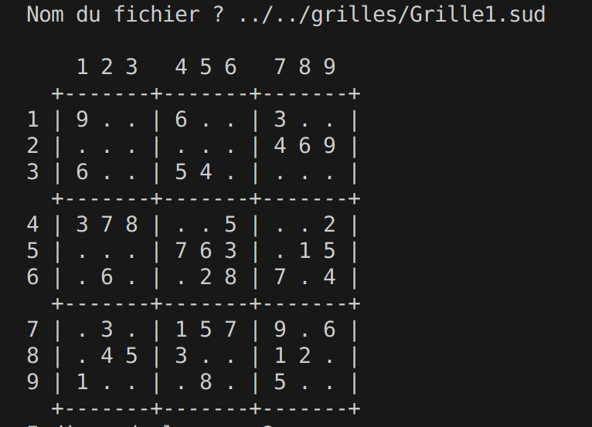 | OUI
Cas 2 | Fichier incorrect | Pas d'affichage |  | OUI

Test 4
Identification du test | Saisie valeur à insérer
Contexte d’exécution | Excution du programme jusqu'a la procédure: saisir(valeur)
Étapes de test à effectuer | Saisir une valeur entiére entre 1 et 9
Numéro du cas | Données de test | Résultats attendus | Résultats obtenus | Résultat du test (réussi ou non).
Cas 1 | 1 | Valeur insérée correctement | 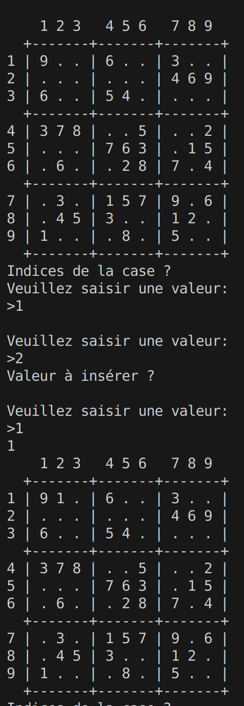 | OUI
Cas 2 | 0 | Valeur comprise entre 1 et 9 est attendue |  | OUI
Cas 3 | 15 | Valeur comprise entre 1 et 9 est attendue |  | OUI
Cas 4 | -5 | Valeur comprise entre 1 et 9 est attendue |  | OUI
Cas 5 | -10.3 | La valeur doit être entière |  | NON
Cas 6 | 2023-06-05 | La valeur doit être entière | 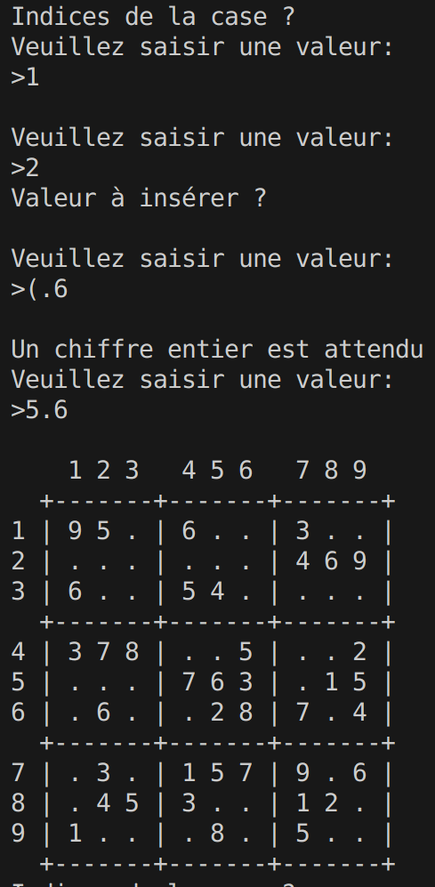 | NON
Cas 7 | 5 | Valeur déjà présente dans la colonne | 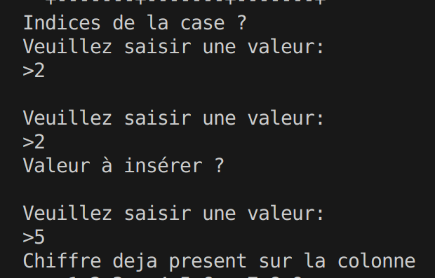 | OUI
Cas 8 | 7 | Valeur déjà présente dans la ligne | 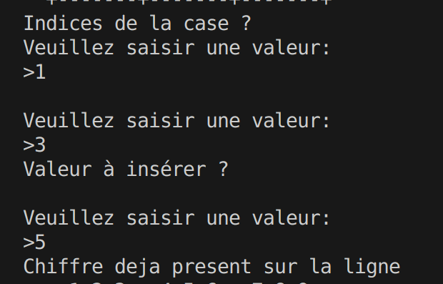 | OUI
Cas 9 | 8 | Valeur déjà présente dans le bloc | 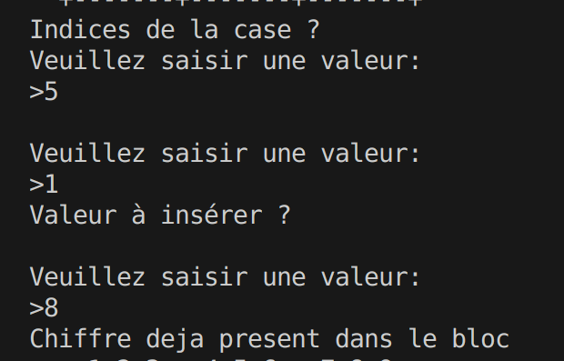 | OUI
Cas 10 | Aucune entrée | Une valeur est attendue | 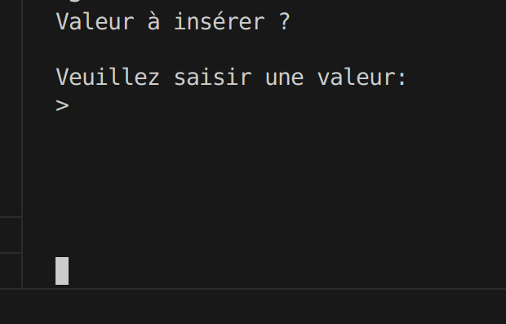 | NON

Test 5
Identification du test | Fin de partie
Contexte d’exécution | Exécution compléte du programme
Étapes de test à effectuer | Passer en paramétre la grille
Numéro du cas | Données de test | Résultats attendus | Résultats obtenus | Résultat du test (réussi ou non).
Cas 1 | Grille compléte | Grille pleine, fin de partie | 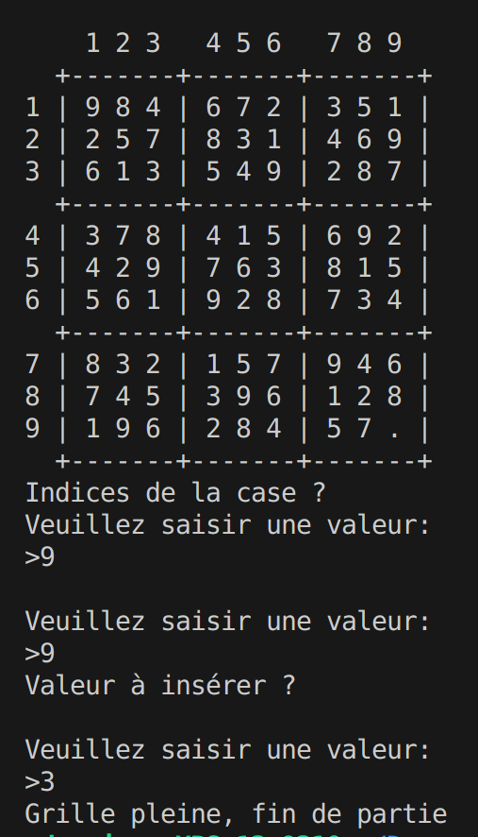 | OUI
Cas 2 | Grille incompléte | Le jeu continue | 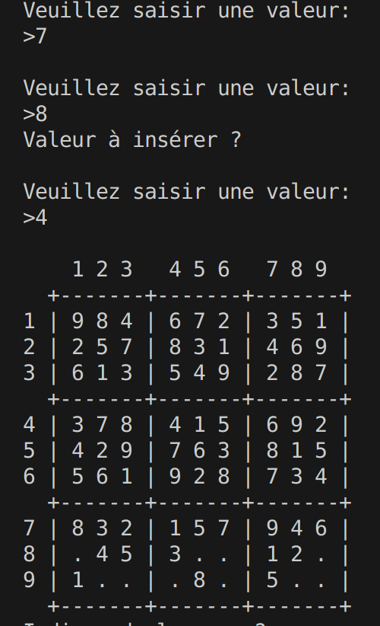 | OUI

